Vorher
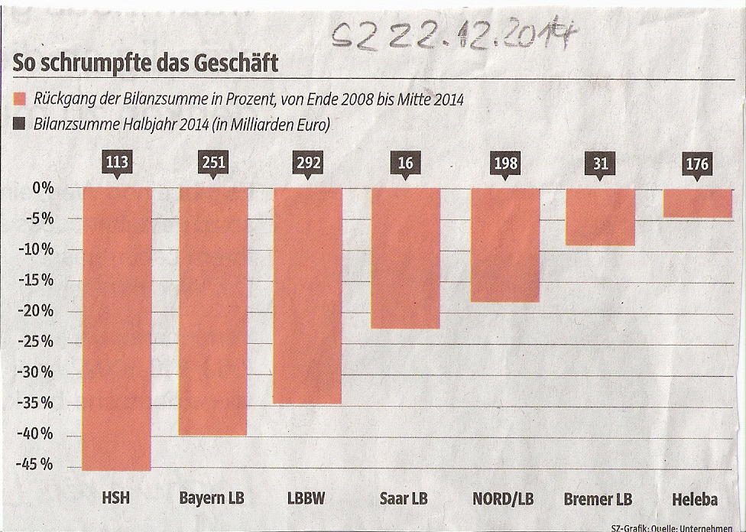
Was uns daran nicht gefällt:
1. | Der gewählte Diagrammtyp steht für eine Entwicklung. Hier geht es um einen Vergleich der Veränderungen.
2. | Grafisch dargestellt wird nur der Rückgang, nicht die Bilanzsumme. Dadurch entsteht kein Gesamtbild
3. | Legendeneinträge bleiben im extremen Kurzzeitgedächtnis nicht haften. Daher Beschriftungen direkt an den Datenreihen positionieren.
4. | Auf Gitternetzlinien verzichten!
5. | Auf Y-Achse verzichten zugunsten von Datenbeschriftungen.



Unser Vorschlag

SZ vom 22.12.2014

Ausgabe
 | Bilanzsumme | PositionWerte | Sockel | AbwPositiv | ABWNegativ
Saar LB | 16 | 12 | 12 | 0 | 4
Bremer LB | 31 | 28 | 28 | 0 | 3
HSH | 113 | 62 | 62 | 0 | 51
Helaba | 176 | 169 | 169 | 0 | 7
Nord/LB | 198 | 162 | 162 | 0 | 36
Bayern LB | 251 | 151 | 151 | 0 | 100
LBBW | 292 | 190 | 190 | 0 | 102
Rückgang Bilanzsumme Ende 2008 - Mitte 2014
Mrd. EUR

Die Zahlen dazu
 | Sind die verwendeten Excel-Techniken interessant? | Reporting mit Excel V - Excel Diagramme Basics
Zurück

Verarbeitung
 |  | Bilanzsumme | Rückgang | Rückgang % | Sockel | ABWpositiv | ABWNegativ | Werte | PositionWerte
1 | Saar LB | 16 | 12 | - 23% | 12 | 0 | 4 | - 23% | 12
2 | Bremer LB | 31 | 28 | - 9% | 28 | 0 | 3 | - 9% | 28
3 | HSH | 113 | 62 | - 45% | 62 | 0 | 51 | - 45% | 62
4 | Helaba | 176 | 169 | - 4% | 169 | 0 | 7 | - 4% | 169
5 | Nord/LB | 198 | 162 | - 18% | 162 | 0 | 36 | - 18% | 162
6 | Bayern LB | 251 | 151 | - 40% | 151 | 0 | 100 | - 40% | 151
7 | LBBW | 292 | 190 | - 35% | 190 | 0 | 102 | - 35% | 190

Zurück
Die Eingabewerte dazu

 | Sind die verwendeten Excel-Techniken interessant? |  |  |  |  |  | Reporting mit Excel V - Excel Diagramme Basics

Eingabe
Planabweichungen
TEUR
Einheit | Bilanzsumme HJ 2014 | Rückgang
HSH | 113 | -45%
Bayern LB | 251 | -40%
LBBW | 292 | -35%
Saar LB | 16 | -23%
Nord/LB | 198 | -18%
Bremer LB | 31 | -9%
Helaba | 176 | -4%

Unser Service dazu

Service
Hat Ihnen unser Optimierungsvorschlag gefallen?
Senden Sie uns Ihr Diagramm, wir optimieren es !
Bedingung ist :
Wir dürfen es als Chart des Monats veröffentlichen.
Natürlich anonym, wenn Sie es wünschen.
Dazu benötigen wir die Eingabe werte als Tabelle.
Und das Ziel des Diagramms:
Welche Aussage soll damit vermittelt werden? - oder -
Welche Informationen soll damit vermittelt werden? - oder-
Welche Handlungsempfehlung soll damit ausgesprochen werden? -

Mail an uns

